Mål
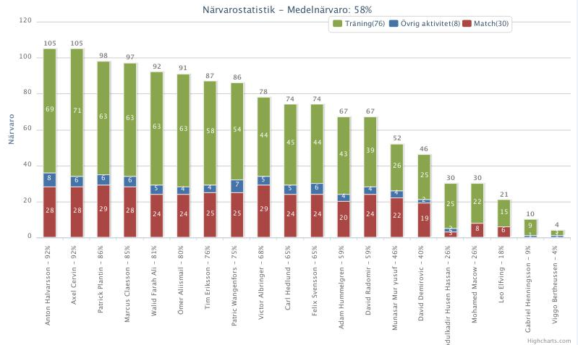
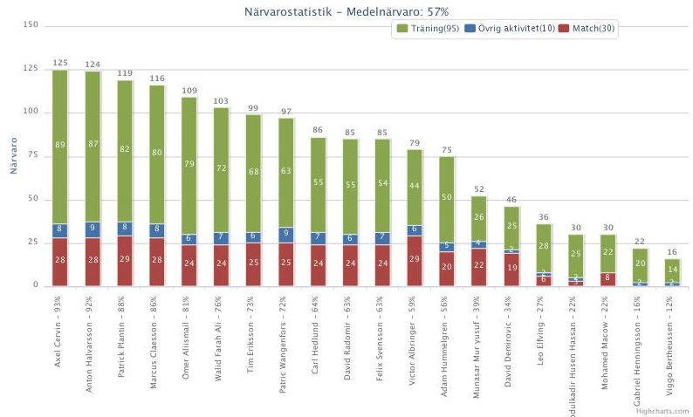
Målskyttar 2016
 | Malmköping | Gnesta | Flens IF | Bissarna | Värmbol | Vrena | Floda | Vingåker | Assyriska | Flens romska | Malmköping | Gnesta | Floda | Flen | Bis | Värmbol | Assyriska | Vrena | Vingåker | Flen romska | Serie | KAIK | Åby | Trosa | KG Spånga | KG Svärtinge | KG Forward | Malmköping | Trosa DM | Mariefred DM | City DM | DC Tynset | DC Värmdö | DC Strömsbro | DC Hanviken | DC Värmdö | DFK Värmbol | Serie | Ej serie | Totalt
David R |  | 2 |  | 1 | 1 | 3 | 6 | 2 |  |  |  |  |  | 1 |  |  | 1 | 4 | 1 |  | 22 | 3 | 2 |  |  |  |  |  |  | 1 | 1 |  |  | 3 | 1 |  | 4 |  | 15 | 37
David D |  | 3 | 1 |  |  | 3 |  | 4 |  | 4 | 1 | 2 | 1 | 1 | 1 | 1 |  |  |  |  | 22 |  |  |  |  |  |  | 3 |  |  |  | 1 |  |  |  |  | 1 |  | 5 | 27
Monne | 1 |  |  |  |  | 3 | 3 | 2 |  | 3 | 2 |  |  | 2 | 2 |  |  | 1 | 1 |  | 20 |  |  |  | 1 |  |  | 3 |  |  |  |  |  |  |  | 1 |  |  | 5 | 25
Mackan | 1 | 2 |  | 1 |  |  |  |  |  |  |  | 1 | 1 |  |  |  |  |  |  |  | 6 | 2 |  |  |  |  |  |  |  |  |  |  | 1 |  | 2 |  |  |  | 5 | 11
Anton |  |  |  | 1 |  |  | 1 | 1 | 1 |  |  |  |  |  |  |  |  | 1 | 1 |  | 6 | 1 |  |  |  |  |  | 1 |  |  |  |  |  |  |  | 1 |  |  | 3 | 9
Axel |  |  | 1 |  |  | 1 |  | 1 |  |  |  | 1 |  |  |  |  |  | 2 |  |  | 6 | 1 | 1 |  |  | 1 | 1 | 1 | 2 | 1 |  |  |  | 1 |  |  |  |  | 9 | 15
Walid |  |  | 1 | 2 |  |  |  |  |  |  |  |  |  |  | 1 |  | 1 | 1 | 2 |  | 8 | 1 |  |  |  |  |  | 1 | 1 | 1 |  |  |  |  |  |  |  |  | 4 | 12
Tim |  |  |  |  |  | 1 |  | 1 |  | 1 |  |  | 1 |  |  |  |  | 1 |  |  | 5 |  |  |  |  |  |  |  |  |  |  |  |  |  |  | 2 |  |  | 2 | 7
Plantin | 1 |  |  |  |  | 1 |  |  |  |  |  |  |  |  |  |  |  |  |  |  | 2 |  | 1 |  | 1 |  |  |  |  |  |  |  |  |  |  | 1 |  |  | 3 | 5
Theo |  |  |  |  |  |  | 1 |  |  |  |  |  |  |  |  |  |  |  |  |  | 1 |  |  |  |  |  |  |  |  |  |  |  |  |  |  |  |  |  | 0 | 1
Carl |  |  |  |  |  |  |  | 1 |  |  |  |  |  |  |  |  |  |  |  |  | 1 |  |  |  |  |  |  |  |  |  |  |  |  |  |  |  |  |  | 0 | 1
Victor |  |  |  |  |  | 1 |  |  |  |  |  |  |  |  |  |  |  | 2 |  |  | 3 |  |  |  |  |  |  |  |  |  |  |  |  |  |  |  |  |  | 0 | 3
Adam |  |  |  |  |  |  |  |  |  |  |  |  |  |  |  |  |  | 1 |  | 1 | 2 | 2 | 1 |  |  |  |  |  |  |  |  | 1 |  | 1 |  |  |  |  | 5 | 7
Ömer |  |  |  |  |  |  |  |  |  |  |  |  |  |  |  |  |  |  |  |  | 0 |  |  |  |  |  |  |  |  |  |  |  |  |  |  | 1 |  |  | 1 | 1
Självmål |  |  |  |  |  |  |  |  |  |  |  |  | 1 |  |  |  |  |  |  |  | 1 |  |  |  |  |  |  |  |  |  |  |  |  |  |  |  |  |  | 0 | 1
Totalt | 3 | 7 | 3 | 5 | 1 | 13 | 11 | 12 | 1 | 8 | 3 | 4 | 4 | 4 | 4 | 1 | 2 | 13 | 5 | 1 | 105 | 10 | 5 | 0 | 2 | 1 | 1 | 9 | 3 | 3 | 1 | 2 | 1 | 5 | 3 | 6 | 5 |  | 57 | 162

